処理フロー（買い物情報登録画面_登録）
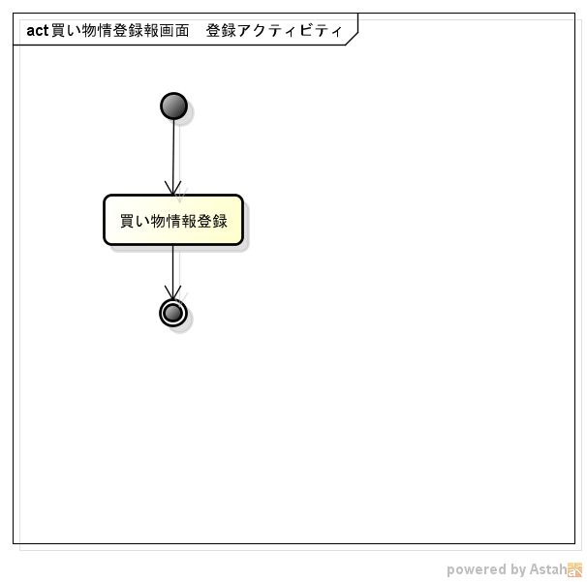
処理フロー | 画面名 | 買い物情報登録
 | 処理名 | 登録

